Sheet1
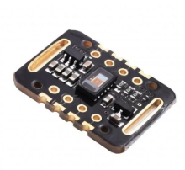
 |  | Bảng vật tư linh kiện Đồ Án Tốt Nghiệp
STT | Số lượng | Tên linh kiện/ Module | Hình ảnh trực quan
1 | 1 | Max30102

2 | 1 | ESP32-38 Pin

3 | 1 | INA219

4 | 1 | DS3231

5 | 1 | TFT Touch 4.0 Inch

6 | 1 | GPS Neo V6M

7 | 1 | SIM A7682S

8 | 1 | DFPlayer

9 | 1 | Sim 4G

10 | 1 | SD Card 4GB

11 | 1 | Loa

12 | 1 | AGR12

13 | 1 | Vòng Bit Cuff

14 | 1 | Động cơ bơm

15 | 1 | Van xả điện từ mini

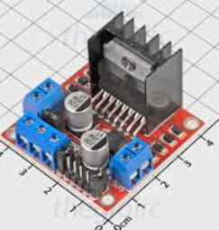
16 | 1 | Module L298N

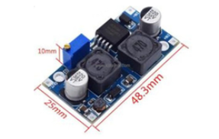
17 | 1 | Mạch buck

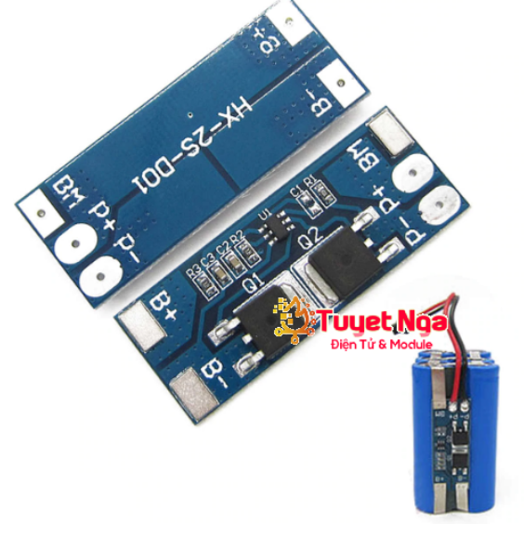
18 | 1 | Mạch bảo vệ Pin 2 cell

19 | 1 | Mạch sạc Pin 2S 2A

20 | 2 | Pin 18650/2600mah

Note: Chưa tính ống dẫn, tụ gốm dây điện, vỏ đựng pin .......

